Заказ
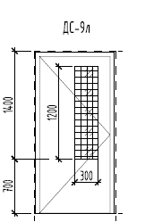
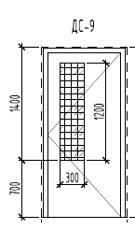
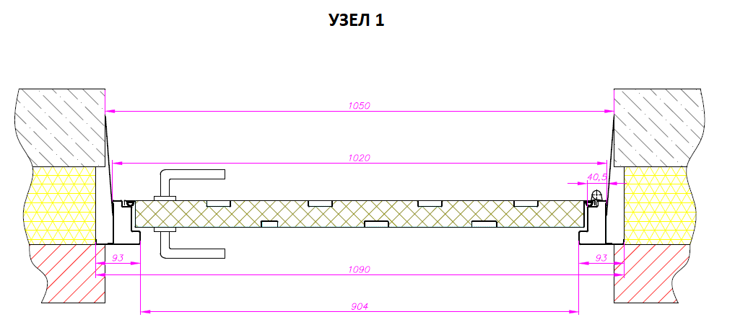
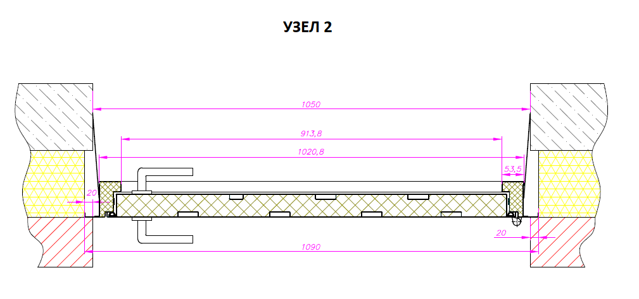
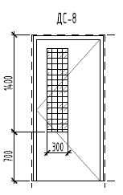
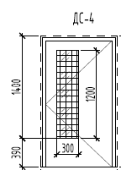
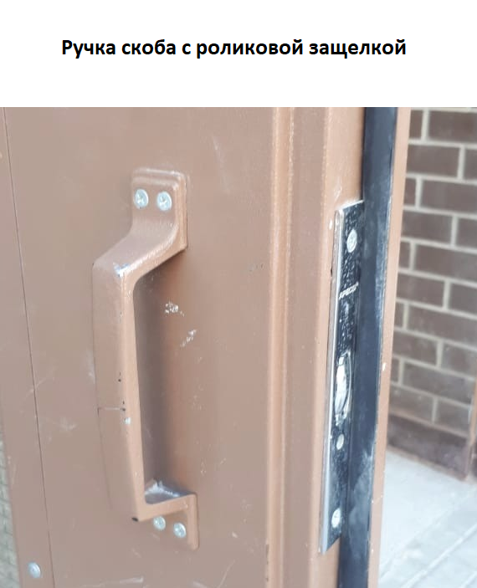
 |  | Заказ на изготовление металических изделий
 | Заказчик | ООО «РУБИКОНСТРОЙ»
 | Телефон | 8(926)562-25-58 Олеся
 | Дата и счет | № 311 от 17 августа 2018 года

1 | 2 | 3 | 4 | 5 | 6 | 7 | 8 | 9 | 10 | 11 | 12 | 13 | 14 | 15 | 16 | 17 | 18 | 19 | 20 | 21
№ | Наименование | Кол-во, ед. | Высота двери по коробке, мм | Ширина двери по коробке, мм | Открывание | Размер рабочей створки, мм | Окрас RAL | Наличник | Доводчик | Навес на рабочей створке, кол-во шт. | Навес на второй створке, кол-во шт. | Стекло на рабочей створке, кол-во | Стекло на второй створке, кол-во | Решетка на рабочей створке, кол-во | Решетка на второй створке, кол-во | Наличие фрамуги | Высота фрамуги, мм | Примечание (размер стёкол и решёток, если есть) (доп. информация по заказу) | № Шильды | Маркировка изделия
1 | Дверь ДМО Техническая | 42 | 2080 | 1020 | правая |  | 9001 | да | нет, подготовка | 3 |  | 1 |  |  |  |  |  | Порог высокий. Сталь 1,2 мм. Резиновый уплотнитель (1 контур), Коробка и полотно утепленные. Ручка скоба, покрашенная в цвет полотна, крепление на саморезы. Роликовая защелка. Остекление Армированный стеклопакет 300х1370(h)-24мм . Расположение стекла согласно эскизу смещение к замку. Доп. крепеление через монтажные пластины толщиной 1,5 мм., приваренные к дверной коробке. Дверь со стандартным наличником.Заготовки будут с Ритма! |  | ДН-6
2 | Дверь ДМ Техническая | 44 | 2080 | 1460 | правая | равнопольная | 8016 | да | нет | 2 | 2 |  |  |  |  |  |  | Порог высокий. Сталь 1,2 мм. Резиновый уплотнитель (1 контур). Дверь однолистовая. Ручка нажимная черная, замок с цилиндром ключ/ключ. Дверь равнопольная, рабочая створка правая. Дверь со стандартным наличником.Заготовки будут с Ритма! |  | ДВ-3

